Sheet1
2020品质文化宣传季情况周动态

2020品质文化宣传季活动全国活动开展情况周动态
要求：画面背景暖色，可为单色背景，元素可为跟宣讲相关的嘴唇啊，麦克等，稍微活泼一点，风格可以跟第二版海报匹配。

全国动态
上周 +89 上周 +58
15285 12655
本周品质宣讲 本周品质宣传
达成率 26% 达成率 38%
15384 56891
累计品质宣讲 累计品质宣传
品质宣讲人数TOP3
北京、上海、宁波

左边的数据全部手动填写

品质宣传人数TOP3
福建、内蒙古、新疆

品质宣讲达成率TOP3
上海、深圳、大连
品质宣传达成率TOP3
重庆、成都、青岛
“数据说明”设置为点击可以展开文字的设置,文字内容待提供）

截止 2020.4.4 丨数据说明
1.地图颜色变化以红色为基调渐变，但是不要示例的这种红色，太灰暗，可以稍微明亮喜庆点
2.点击到单独省份时，显示为黄色
注：（1）西藏、宁夏、台湾、香港、澳门未设立机构，直接显示为白色，无需加二级链接。
（2）在地图右(或者下方)加一列城市名字的方块，为中心城市的分公司展示，需设置二级链接，等同于省份。（是否可以实现在每个省份中画个圈展示附列的城市名，如果可以实现采取该种方式）颜色需要有变化
3.颜色以如下规则进行渐变
1%-9%
10%-29%
30%-49%
50%-69%
70%-99%
100%（100%可单独设为一个闪耀的同色系亮色）地图所有数据都是表1各省市的数据

宁波
新疆
宣讲人数：XX
达成率：xx%
宣传人数：XX
达成率：xx%
深圳
青岛
大连
佛山

苏州

累计品质宣讲达成率
累计品质宣传达成率

图1：
全系统活动开展趋势图
纵坐标人数：0，500,1000,2000,3000,4000,5000，6000,7500
横坐标时间：4月至6月的每个周五为节点，从4.3开始，例4.3 4.10 4.17。。。
红色线：品质宣讲（表1的总计人数）
黄色线：品质宣传（表1的总计人数）
图形表设计参照示例

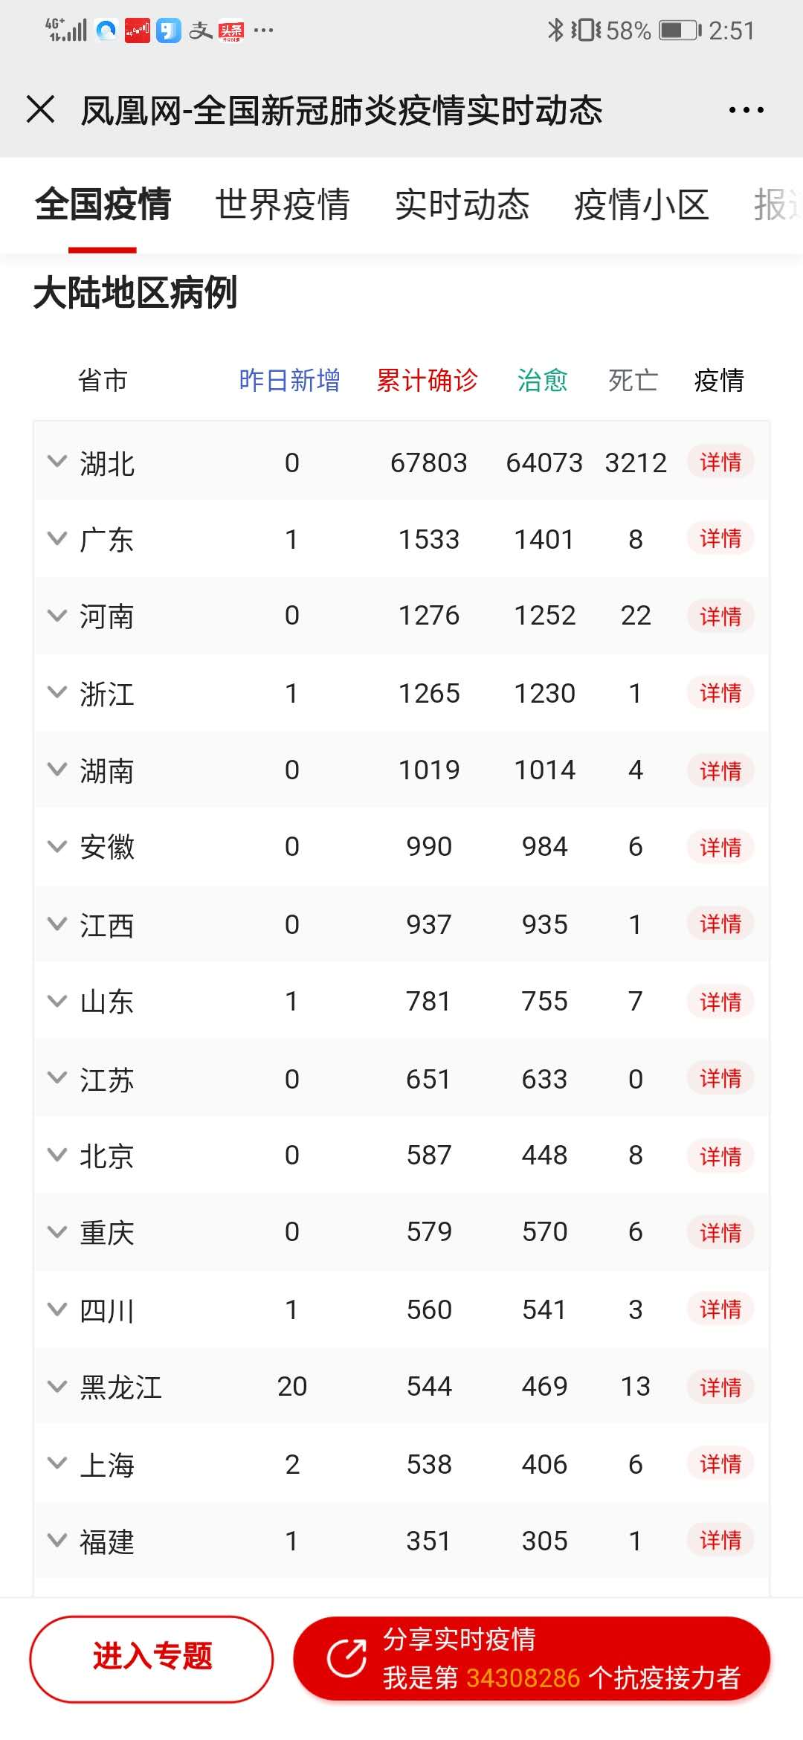

表1：分公司活动开展达成率
时间都是截止目前的时间累计

表2：分公司活动积分情况

积分规则说明
“积分规则说明”设置为点击可以展开文字的设置,文字内容待提供）
数据表设计参照示例

服务季Logo

